关系图
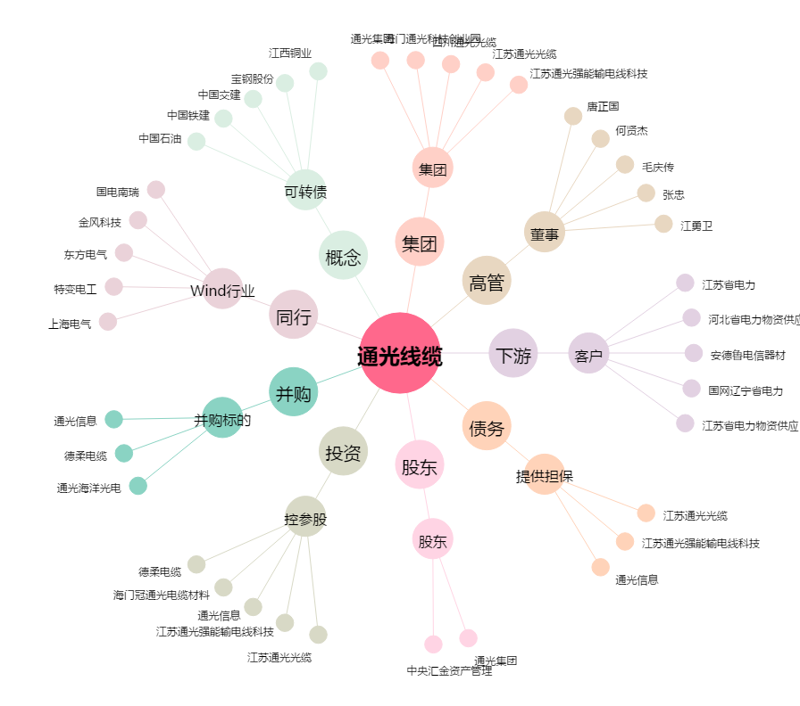
通光线缆[300265.SZ] - 关系概览图

